სახელმძღვანელო
1) გადადით მიმდინარე თვის სახელობის ფურცელზე!

2) შექმენით ჩვევების ჩამონათვალი, რომელთა თვალყურის დევნებაც გსურთ
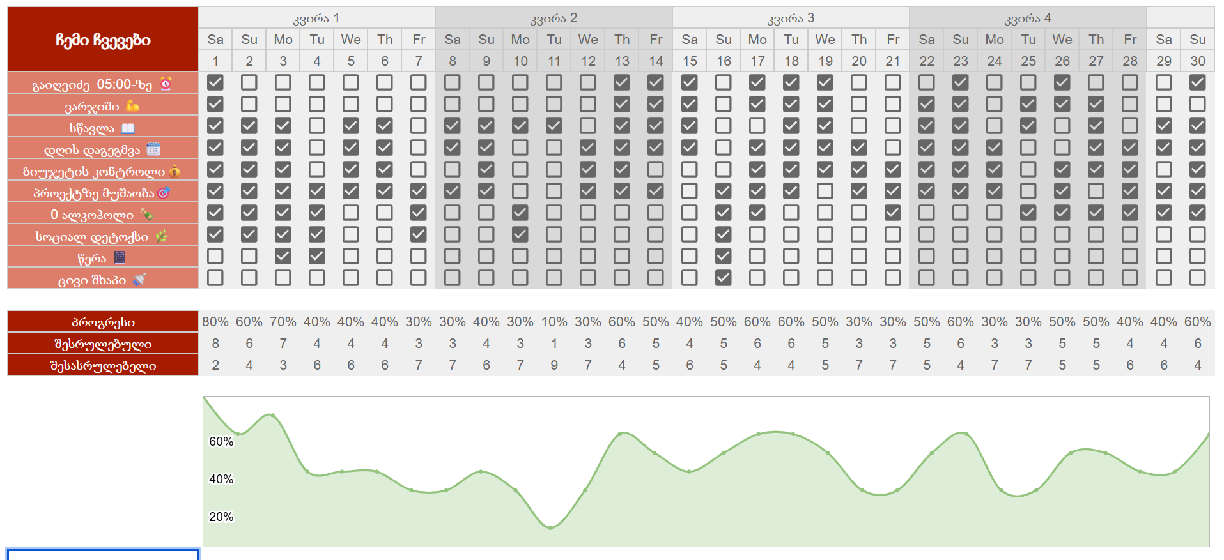

3) ყოველდღე აღნიშნეთ თქვენი ჩვევის დასრულება! ზოგიერთი ჩვევის შედეგები მაშინვე არ ჩანს-მთავარია გააგრძელოთ. სქემა დაგეხმარებათ აკონტროლოთ თქვენი პროგრესი!

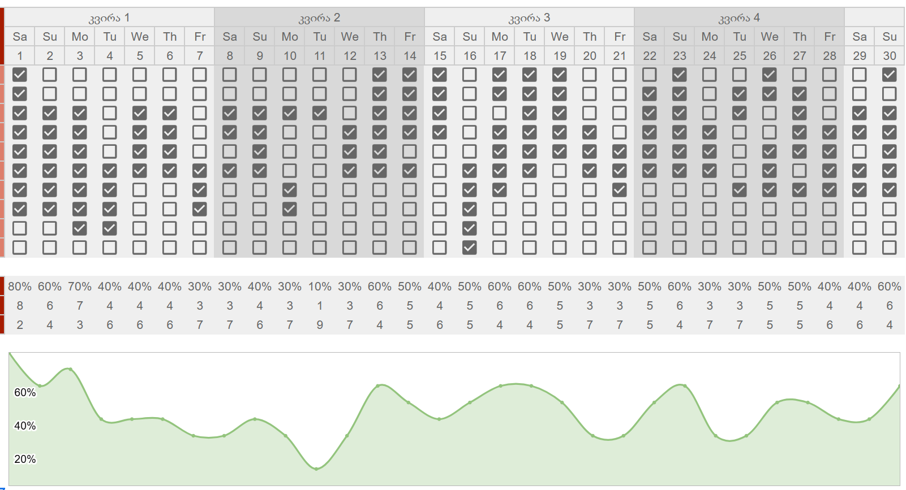

4) არ დაივიწყოთ თქვენი ემოციური მდგომარეობა!
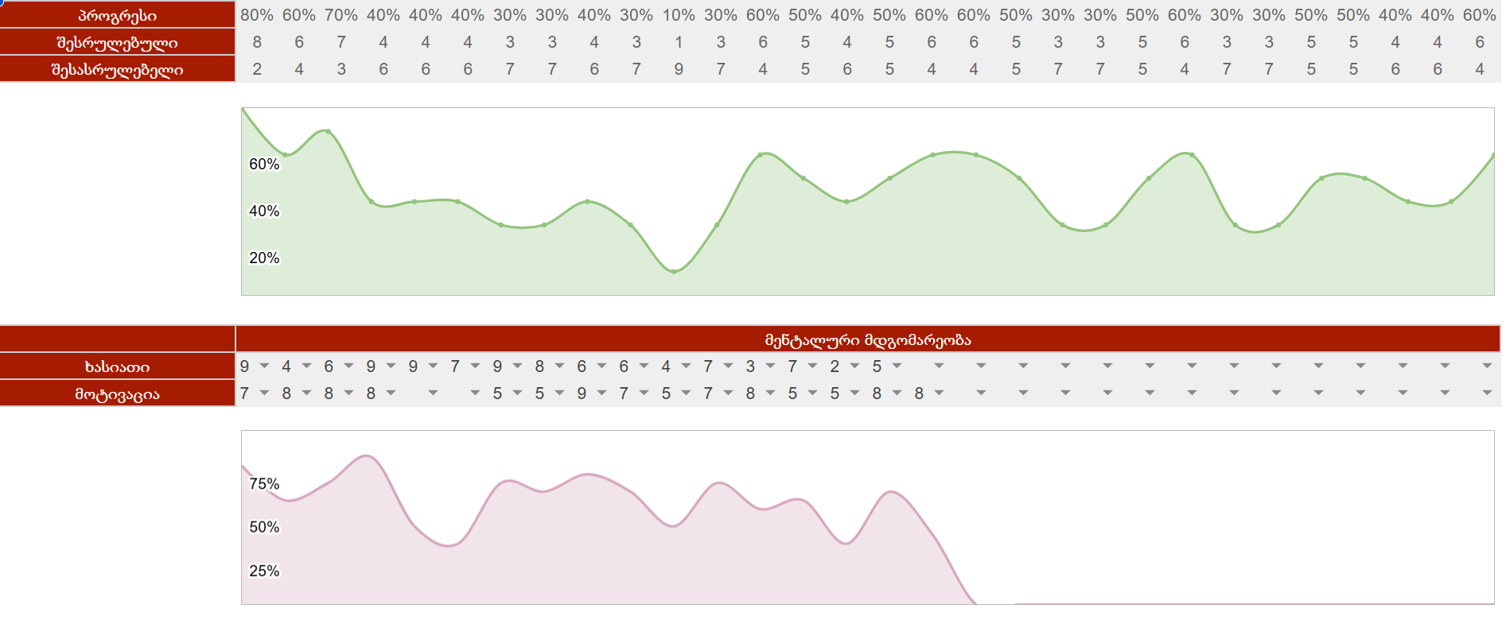

5) გადადი "მთავარი" ფურცელზე

6) გააანალიზეთ თქვენი ყოველთვიური ჩვევების პროგრესი! გრაფიკი გვიჩვენებს, რომელ თვეში იყავით ყველაზე ეფექტური!
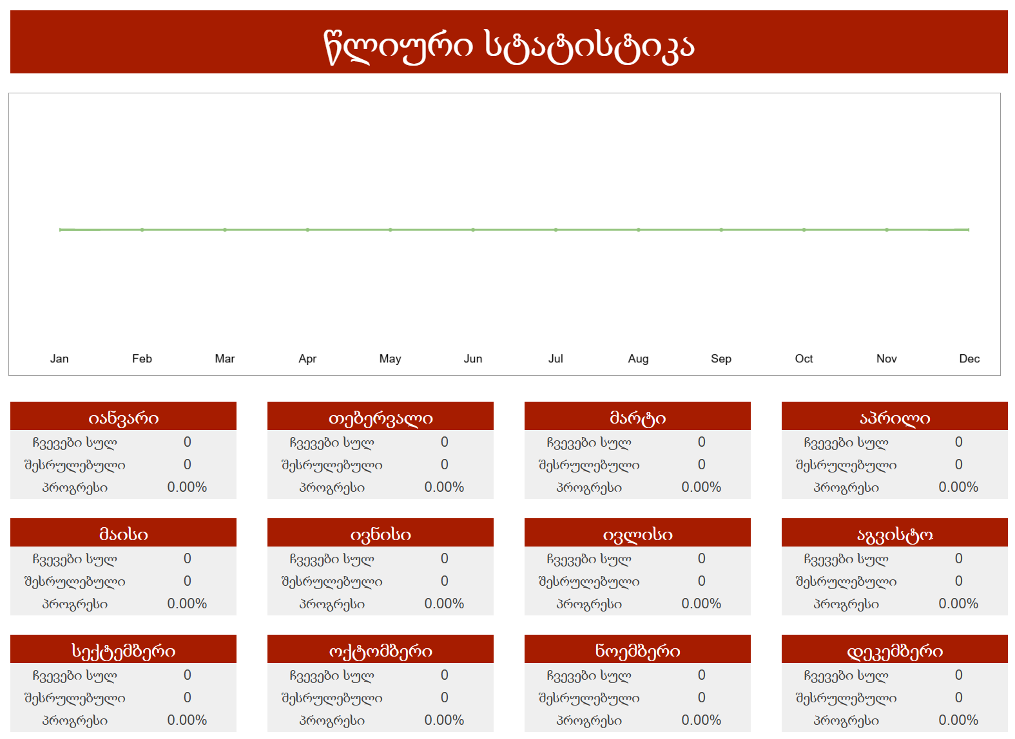

მზადაა! ახლა თქვენ გაქვთ ტრეკერის საკუთარი ასლი, რომ იმუშაოთ და მოირგოთ. გამოიყენეთ ტრეკერი ყოველდღე და უყურეთ, თუ როგორ იწვევს მცირე ნაბიჯები დიდ შედეგებს! თუ თქვენ გაქვთ რაიმე შეკითხვები, მოგვწერეთ.

